INSTRUCCIONES
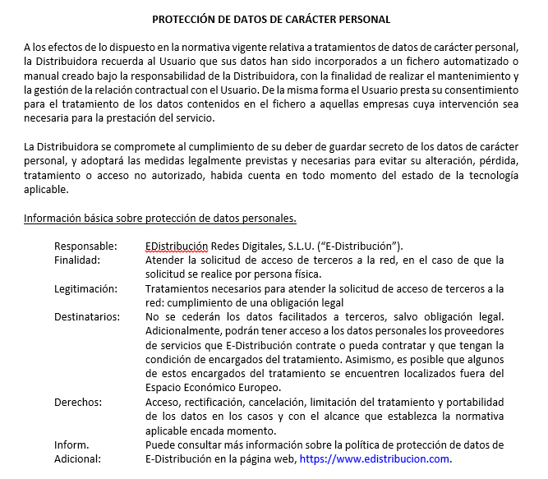
INSTRUCCIONES PARA FORMALIZAR CONTRATO TÉCNICO DE ACCESO (CTA-Generación)
A continuación, se detallan las instrucciones para poder formalizar el CTA:
1º.- Cumplimentar las siguientes hojas de este Excel:
"DATOS PARA FORMALIZAR CTA"
"ANEXO CARACTERÍSTICAS"
2º.- Aportar la siguiente documentación:
> PUNTO DE CONEXIÓN O ACUERDO CON LA DISTRIBUIDORA.
> ACREDITACIÓN DE LA TITULARIDAD (NIF/CIF; Poderes).
> AUTORIZACIÓN ADMINISTRATIVA, para instalaciones no sujetas al RD 1699/2011.
> CERTIFICADO BANCARIO PARA EL PAGO DEL PEAJE DE ACCESO A LAS REDES.
> Certificado Instalaciones Eléctricas (CIE) para las instalaciones de pequeña potencia.
3º.- Si dispone de CUPS de Servicios Auxiliares (SSAA), indicarlo en la hoja Excel "DATOS PARA FORMALIZAR CTA" en su correspondiente
apartado. En caso contrario, por favor, rellenar la tabla que aparece en la hoja Excel "SOLICITUD CUPS SSAA".
4º.- Enviar tanto el archivo Excel cumplimentado como la documentación requerida a: ATR-generadores.edistribucion@enel.com
5º.- Para la puesta en servicio de las instalaciones:
- Para las instalaciones de pequeña potencia se solicitará la conexión a través de: http://precimendesa.es/
- Para el resto de instalaciones es necesario la formalización de un contrato de acceso a la red (ATR) (Tipología de contrato: "05 - Suministro a instalaciones acogidos al
régimen especial") a través de un comercializador o bien, directamente con EDE, debiendo en este caso contactar previamente con ATRconsumidoresdirectos@enel.com
para gestionar su alta en nuestros sistemas.
Nota adicional:
Para el Cálculo de pérdidas (en el caso de que los equipos de medida no se prevean instalarlos en una "posición próxima al punto de conexión
concedido"), debe rellenar la hoja Excel "CÁLCULO PÉRDIDAS", que contiene la siguiente información:
> Elementos (líneas, trafos) sobre los que se quieren determinar las pérdidas.
> Esquemas unifilares, donde se puedan difentificar los equipos de medida.
> Características técnicas de dichos elementos.
> Certificados de pruebas de equipos sobre los que deban calcularse pérdidas (lineas y transformadores).
> Unifilar, al menos para casos complejos en los que haya varios generadores y más de una instalación afectada.
> Potencia (MW)
> Cronológica de generación o número de horas equivalentes de funcionamiento. En caso de no estar disponible este dato, las pérdidas se calcularán
considerando 8760 horas de funcionamiento.

